이용방법
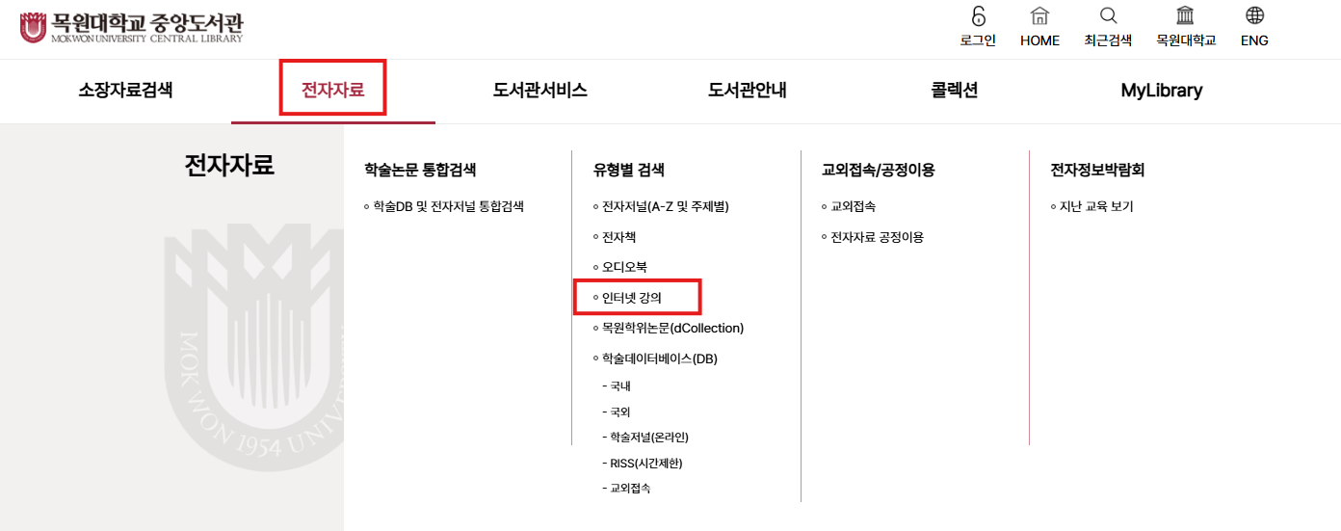
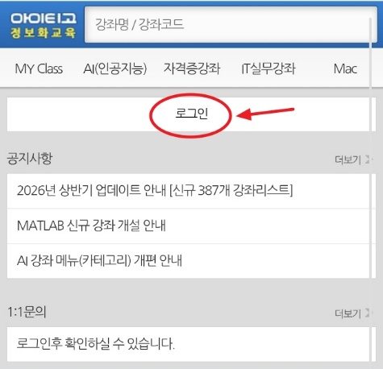
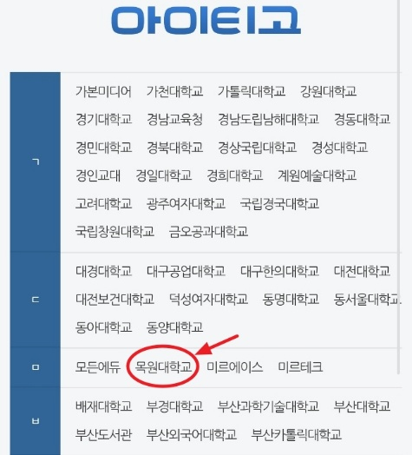
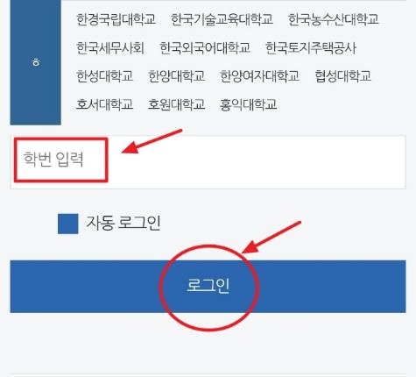
■ PC버전 이용방법
- 도서관 홈페이지 로그인 후, 메인화면의 전자자료 탭 > 유형별 검색 > 인터넷 강의 페이지에 들어간 뒤
강좌목록 중 '아이티고 IT강좌' 글씨 클릭
또는, 메인 화면 아래로 스크롤을 내려 인터넷 강의 '아이티고 IT강좌' 아이콘 클릭
■ 모바일버전 이용방법(별도 앱 없음)
* 주의: 처음 모바일 버전을 이용할 경우, PC버전에서 최소 1회의 로그인 기록이 남아야 사용 가능
- 모바일 기기의 인터넷 브라우저에서 모바일 홈페이지(https://m.itgo.kr) 접속 후, 로그인 클릭
- 학교명 선택 후, 스크롤을 내려 학번 입력 창에 학번 또는 사번 입력 후 로그인 클릭

